TAREAS
TABLA: City
 | CREAR SP con nombre sp_CityGetAll
 |  | vamos a obtener una list de todas las ciudades

 |  |  | obtener columnas
 |  |  |  | Id
 |  |  |  | Name
 |  |  | ordenar por
 |  |  |  | Name (ascendente)

TABLA: ReportsTypes
 | CREAR SP con nombre sp_ReportsTypesGetAll
 |  | vamos a obtener una list de todas las ciudades

 |  |  | obtener columnas
 |  |  |  | Id
 |  |  |  | Name
 |  |  | ordenar por
 |  |  |  | Name (ascendente)

TABLA: Accounts
 | CREAR SP con nombre sp_AccountGetAll
 |  | por medio de un join vamos a obtener la siguiente informacion

 |  | vamos a crear un join que relacionar 3 tablas
 |  |  | Companies
 |  |  | Banks
 |  |  | Accounts
 |  | asi podemos obtener (select) las siguientes columnas de las 3 tablas
 |  |  | Columna Id de Accounts ejemplo: A.Id
 |  |  | Columna AccountNumber de Accounts ejemplo: A.AccountNumber
 |  |  | Columna Id de Bank que renombraremos como BankId ejemplo: B.Id AS BankId
 |  |  | Columna Name de Bank que renombraremos como BankName ejemplo: B.Name AS BankName
 |  |  | Comumna Id de Companies que renombraremos como CompanyId ejemplo: C.Id AS CompanyId
 |  |  | Comumna Name de Companies que renombraremos como CompanyName ejemplo: C.Name AS CompanyName
 |  | Ordenar los resultados
 |  |  | quiero ordenar los resultados con este orden por
 |  |  |  | 1 - nombre de compania
 |  |  |  | 2 - nombre de banco
 |  |  |  | 3 - numero de cuenta

TABLA: Cheques
 | CREAR SP con nombre sp_ChequesGetByDateRange
 |  | nos permite obtener un reporte de cheques girados por fecha
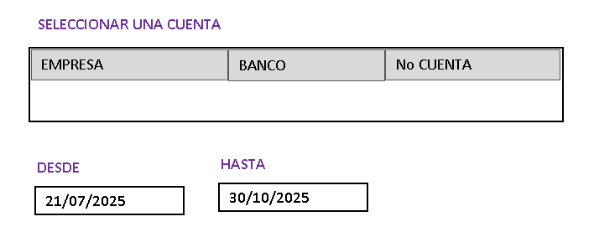

 |  | el sp recibira como parametros de entrada
 |  |  | @IdAccount
 |  |  |  | es importante indicar que este valor "IdAccount" aunque no es visible en la lista (front solo aparece el "No Cuenta") este id esta oculto y cuando seleccionamos
 |  |  |  | un valor de la lista obtendremos este valor desde el metodo en el evento "click" ejemplo: (click)="ObtenerIdAccount($sender, item.Id)"
 |  |  | @StartDate
 |  |  |  | desde que fecha filtramos los resultados del select
 |  |  | @EndDate
 |  |  |  | hasta que fecha filtramos los resultados del select
 |  | vamos a crear un join que relacionar 4 tablas y obtendra las siguientes columnas en el select
 |  |  | Companies
 |  |  |  | C.Name AS CompanyName
 |  |  | Banks
 |  |  |  | B.Name AS BankName
 |  |  | Accounts
 |  |  |  | A.AccountNumber
 |  |  | Beneficiaries
 |  |  |  | BF.Name AS BeneficiaryName
 |  |  | ReportsTypes
 |  |  |  | R.Name AS ReportTypeName
 |  |  | Cities
 |  |  |  | CI.Name AS CityName
 |  |  | Cheques
 |  |  |  | CH.ChequeNumber
 |  |  |  | CH.Amount
 |  |  |  | CH.Date
 |  |  |  | CH.PaymentDetail

 |  | Ordenar los resultados
 |  |  | quiero ordenar los resultados con este orden por
 |  |  |  | 1 - CH.Date (fecha de emision de cheque)
 |  |  |  | 2 - CH.ChequeNumber

TABLA: Cheques
 | CREAR SP con nombre sp_ChequesGetReport
 |  | nos permite obtener los datos de cheques para un reporte individual o grupal filtrado por numero de cheque inicial y final

 |  | el sp recibira como parametros de entrada
 |  |  | @ReportTypeId
 |  |  |  | es el id del tipo de reporte por el que queremos filtrar la tabla cheques
 |  |  | @StartChequeNumber
 |  |  |  | desde que numero de cheque filtramos los resultados del select
 |  |  | @EndChequeNumber
 |  |  |  | hasta que numero de cheque filtramos los resultados del select
 |  | vamos a crear un join que relacionar 4 tablas y obtendra las siguientes columnas en el select
 |  |  | Companies
 |  |  |  | C.Name AS CompanyName
 |  |  | Banks
 |  |  |  | B.Name AS BankName
 |  |  | Accounts
 |  |  |  | A.AccountNumber
 |  |  | Beneficiaries
 |  |  |  | BF.Name AS BeneficiaryName
 |  |  | Cities
 |  |  |  | CI.Name AS CityName
 |  |  | Cheques
 |  |  |  | CH.ChequeNumber
 |  |  |  | CH.Amount
 |  |  |  | CH.Date
 |  |  |  | CH.PaymentDetail

 |  | Ordenar los resultados
 |  |  | quiero ordenar los resultados con este orden por
 |  |  |  | 1 - CH.Date (fecha de emision de cheque)
 |  |  |  | 2 - CH.ChequeNumber

TABLA: Beneficiaries
 | CREAR SP con nombre sp_BeneficiariesCreate
 |  | nos permitira insertar un beneficiario si este no existe en nuestra base de datos

 |  | el sp recibira como parametros de entrada
 |  |  | @Id
 |  |  |  | que es la cedula del beneficiario
 |  |  | @Name
 |  |  |  | que es el nombre del beneficiario

TABLA: Cheques
 | CREAR SP con nombre sp_ChequeCreate
 |  | nos permitira insertar un Giro de un Cheque

GENERAR CHEQUES
SELECCIONAR UNA CUENTA
EMPRESA
BANCO
No CUENTA
DATOS ARCHIVO EXCEL
CEDULA
NUMERO CHEQUE
VALOR CHEQUE

SELECCIONAR BENEFICIARIOS
BUSCAR ARCHIVO EXCEL

CIUDAD DE EMISION DE CHEQUE
Guayaquil

TIPO DE REPORTE

Reporte general Individual

Detalle del reporte
Pago de fin de mes de agosto 2025

No DEL PRIMER CHEQUE

453
PRIMERO SE GUARDA EN BASE DE DATOS AL GENERAR CHEQUES
 | PARA GENERAR REPORTES
 | FILTRAMOS BENEFICIARIOS POR
PROCESAR INFORMACION
PROCESAR INFORMACION
 | EMPRESA, BANCO, NUMERO DE CUENTA
 | Y NUMERO DE CHEQUE INICIAL Y FINAL

REPORTE DE CHEQUES
REPORTE DE RECIBOS

REPORTE GIROS
SELECCIONAR UNA CUENTA

EMPRESA
BANCO
No CUENTA

DESDE
HASTA
21/07/2025
30/10/2025

GENERAR REPORTE EXCEL

reportes
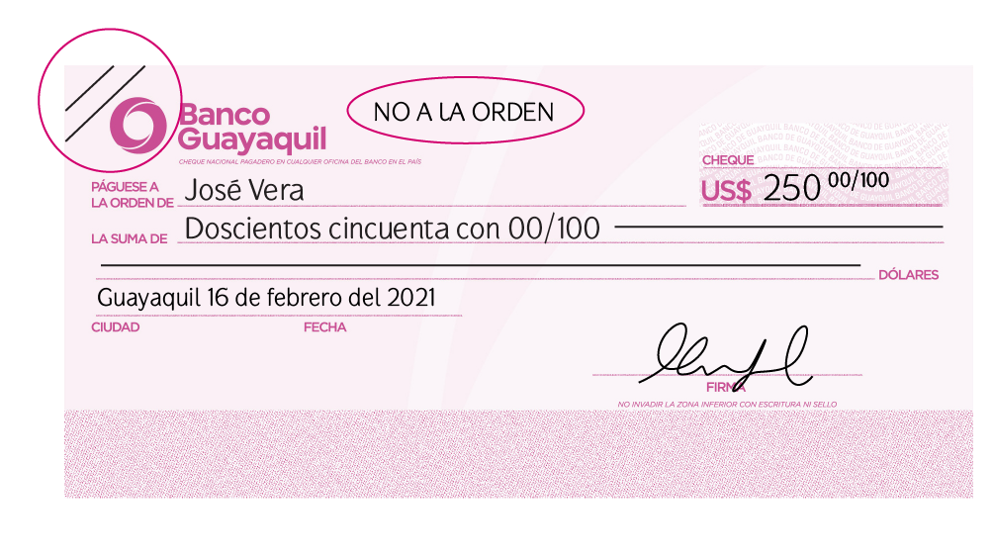
3 COLUMNA
4 FILAS

Hoja1
 |  |  |  |  |  | dominio del servidor |  | ip del sevidor
 | localhost:5170 | 127.0.0.1:5170 |  |  |  | localhost:4200 |  | 127.0.0.1:4200
 | API |  |  |  |  | APP

 |  |  |  |  |  | 1 - creamos modelo response (interface)
 |  |  |  |  |  |  | para recibir la respuesta y guardarla en este modelo
 |  |  |  |  |  | 2 - creamos servicio
 |  |  |  |  |  |  | para por medio de httpclient conectarnos al api y consumir un servicio

 |  |  |  |  |  | 127.0.0.1 |  | 0988876811
 |  |  |  |  |  | 19.168.100.5 |  | 593-'0988876811

 | programa grande

 | a | b | c | d
 | f1 return "0915" |  |  | var x = f1
 |  |  |  | 915

 | servicio
 |  | getCityAll (consumir servicio para obtener todas las ciudades en una variable observable)

dinaosarioObservable: promocion recibir 12 dinosaurios |  |  |  |  | cityObservable: promocion recibir todas las ciudades del ecuador

darwin se suscribe a la promocion dinosaurioObservable |  |  |  |  | darwin se suscribe a la promocion cityObservable

192.168.0.5
127.0.0.1
192.168.0.25
127.0.0.1

192.168.0.42
127.0.0.1

GetCityAll RETORNAR UN OBSERVABLE

ICityGetAllResponse[]

METODO DEL SERVICIO
GET
RESPONSE DEL SERVICIO
ENDPOINT DEL SERVICIO
ICityGetAllResponse[]

Hoja2
CONSUMIR UNA API

 | CREAR LOS MODELOS
 |  | REQUEST
 |  | RESPONSE

 | CREAR UN SERVICIO
 |  | INJECTAS HTTPCLIENT (en el constructor)
 |  |  | CREAS UN METODO QUE RETORNA UN OBSERVABLE (con su modelo response)
 |  |  | METODO: GET, POST, PUT, DELETE
 |  |  | ESTABLECER EL MODELO RESPONSE QUE DEVUELVE LA SOLICITUD
 |  |  | URL O ENDPOINT
 |  |  | CABECERAS DE AUTHORIZACION O HEADERS (TOKENS)

 | IR A UN COMPONENTE DONDE VAMOS A CONSUMIR EL SERVICIO (TS)
 |  | INJECTAR EL SERVICIO EN EL COMPONENTE
 |  | SUCRIBIRSE AL METODO OBSERVABLE
 |  | GUARDAR RESULTADO EN UNA VARIABLE PUBLICA

 | IR A AL (HTML) Y GENERAR HTML CON LOS RESULTADOS
 |  | CREAR UNA ETIQUETA NG-CONTAINER
 |  |  | CREAR EN ELLA UNA DIRECTIVA -ngFor
 |  |  |  | PARA RECORRER LA VARIABLE PUBLICA QUE CONTIENE LOS RESULTADOS
 |  |  | POR CADA VUELTA DEL FOR RECORREMOS LOS ITEMS Y DETERMINAMOS LAS PROPIEDADES A USAR

API

CONTROLLER

CONTROLLER
METODO
CONTROLLER: CITY
URL

METHOD: CITIES
REQUEST: DATOS DE ENTRADA

HEADERS: CABECERAS

REQUEST: NONE

RESPONSE
[
{ "id": 1, "name": " 28 de Mayo " } ,
{ "id": 2, "name": " Alamor" }
]
RESPONSE: DATOS DE SALIDA

Hoja3
cedula
 | json

0918723453
 | {

nombre
 | cedula: "0918723453" ,
 | nombre: "papito"
papito
 | }

504 | 74.714285714

504 |  |  |  | 110 | 70 | 70 | 30 | 40 | 40 | 144
 | CompanyName | BankName | AccountNumber | BeneficiaryName | ReportTypeName | CityName | ChequeNumber | Amount | Date | PaymentDetail
 | Ecuatoriana de Comercio S.A. | Banco del Pacífico | 11223344556677 | DARWIN RODOLFO SANCHEZ CORREA | Reporte Individual | Amaluza | 1977 | 1453.33 | 2025-06-28 | Detalle general de cheques
 | Ecuatoriana de Comercio S.A. | Banco del Pacífico | 11223344556677 | NOMBRES Y APELLIDOS 1 | Reporte Individual | Amaluza | 1978 | 123.34 | 2025-06-28 | Detalle general de cheques
 | Ecuatoriana de Comercio S.A. | Banco del Pacífico | 11223344556677 | NOMBRES Y APELLIDOS 2 | Reporte Individual | Amaluza | 1979 | 223.34 | 2025-06-28 | Detalle general de cheques
 | Ecuatoriana de Comercio S.A. | Banco del Pacífico | 11223344556677 | NOMBRES Y APELLIDOS 3 | Reporte Individual | Amaluza | 1980 | 323.34 | 2025-06-28 | Detalle general de cheques
 | Ecuatoriana de Comercio S.A. | Banco del Pacífico | 11223344556677 | NOMBRES Y APELLIDOS 4 | Reporte Individual | Amaluza | 1981 | 423.34 | 2025-06-28 | Detalle general de cheques

 |  |  |  |  |  | remoto | master
 | git fetch origin master
 | git merge origin/master |  |  |  |  |  |  | fetch cambios master

 |  |  |  |  |  | local | master | merge cambios mater
 | git pull origin master

FORMCONTROL CEDULA

